ReadMe TAP P.1
โปรแกรมวิเคราะห์ผลการประเมินคุณภาพการศึกษาขั้นพื้นฐานระดับชาติ (Reading Test : RT)
(Testing Analyze Program : TAP)
ชั้นประถมศึกษาปีที่ 1 ปีการศึกษา 2560

 |  |  | โรงเรียน |  | บ้านทุ่งยาว
 |  |  | สำนักงานเขตพื้นที่การศึกษาประถมศึกษา |  | เชียงราย เขต 2
 |  |  | รหัสโรงเรียน (รหัส RT) |  | 1057120512
 |  |  | อำเภอ |  | เวียงป่าเป้า
 |  |  | จังหวัด |  | เชียงราย

*** ใช้ฟอนต์ TH Sarabun NEW เท่านั้น เพราะจะทำให้การแสดงผลทางจอภาพถูกต้องสมบูรณ์ (ไม่ล้นหน้า/ไม่ทับซ้อนกัน) ***

พัฒนาโดย ศน.สุวิทย์ บั้งเงิน ศึกษานิเทศก์ สพป.เชียงราย เขต 2 Tel : 089-9984328
e-Mail : swbangngirn@esdc.go.th |  |  |  | Facebook : Suwit Bangngirn |  | LineID : suwit_bangngirn

โปรแกรมวิเคราะห์ผลการประเมินคุณภาพการศึกษาขั้นพื้นฐาน
ชั้นประถมศึกษาปีที่ 1 ปีการศึกษา 2560
สำนักงานเขตพื้นที่การศึกษาประถมศึกษาเชียงราย เขต 2

วัตถุประสงค์ |  | เพื่อช่วยในการวิเคราะห์ผลการประเมินคุณภาพการศึกษาการศึกษาขั้นพื้นฐาน ระดับชั้นประถมศึกษาปีที่ 1 เป็นรายชั้นและรายบุคคล ในรูปของกราฟหรือแผนภูมิ แล้วนำผลไปใช้เพื่อการปรับปรุงคุณภาพผู้เรียน ตลอดทั้งคุณภาพการสอนของครู

รายละเอียด |  | ประกอบด้วยชีท (Sheet) จำนวน 8 ชีท ดังนี้

 | Read_Me TAP P.1 |  | เป็นคำอธิบายวัตถุประสงค์และขั้นตอนการใช้โปรแกรม

 | Data_School |  | แสดงการรายงานผลการประเมินคุณภาพของแต่ละโรงเรียน

 | Link1 |  | เชื่อมโยงมาจากชีท ข้อมูลโรงเรียน (Data_School) เพื่อแสดงและพิมพ์เป็นข้อมูลเอกสาร

 | G_Class |  | เป็นกราฟแสดงผลการประเมินผลฯ แยกตามกลุ่มสาระการเรียนรู้ แสดงจำนวนนักเรียนในระดับ "ปรับปรุง" "พอใช้" "ดี" และ "ดีมาก" และเปรียบเทียบระดับเขตพื้นที่ฯ

 | Data_Individual |  | คัดลอกจากไฟล์รายงานผลการประเมินคุณภาพของนักเรียนรายบุคคล

 | Link2 |  | เชื่อมโยงมาจากชีทข้อมูลนักเรียนรายบุคคล (Data_Individual) เพื่อแสดงข้อมูลและพิมพ์เป็นเอกสาร

 | G_N1-30 |  | เป็นกราฟแสดงผลการประเมินคุณภาพนักเรียนรายบุคคล ตั้งแต่เลขที่ 1-30

 | G_N31-60 |  | เป็นกราฟแสดงผลการประเมินคุณภาพนักเรียนรายบุคคล ตั้งแต่เลขที่ 31-60

 |  |  |  |  |  |  | ขั้นตอน/วิธีใช้...

ขั้นตอน/วิธีใช้ |  | 1. | คัดลอก คะแนนผลการทดสอบ Reading Test (RT) ของโรงเรียน (เฉพาะบางช่วง : ตามตัวอย่าง) โดยคะแนนโรงเรียน (ห้องเรียน) มาวางในชีท Data_School และ คะแนนรายบุคคล วางในชีท Data_Individual

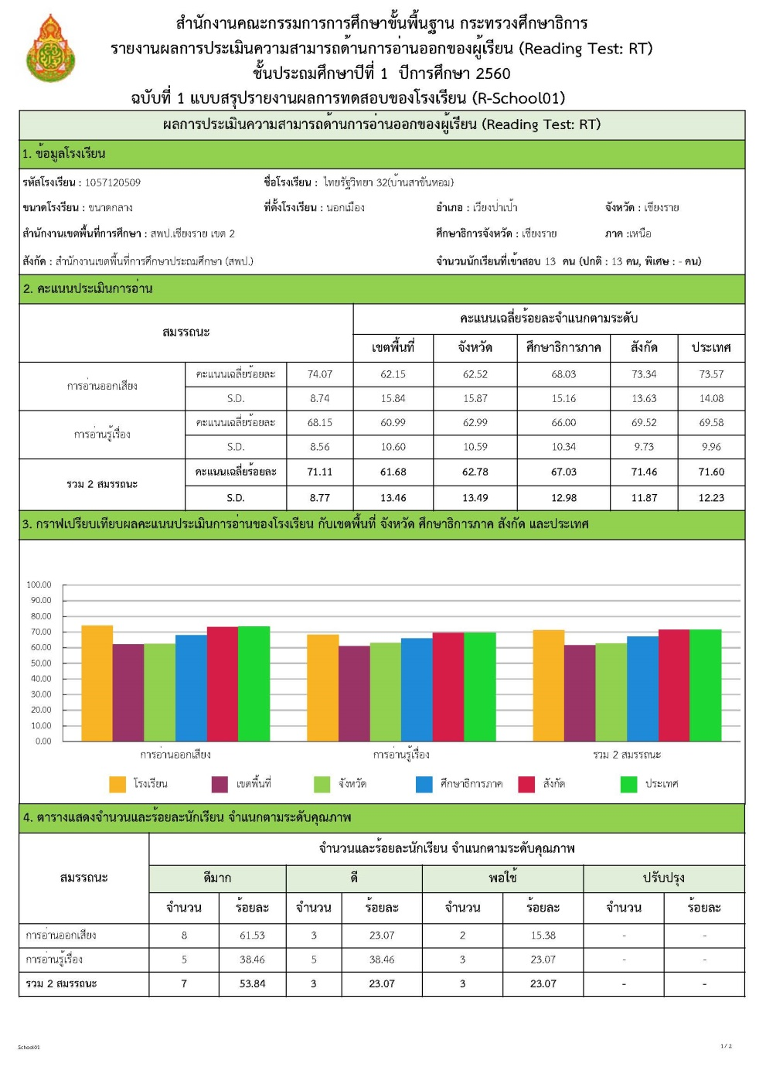
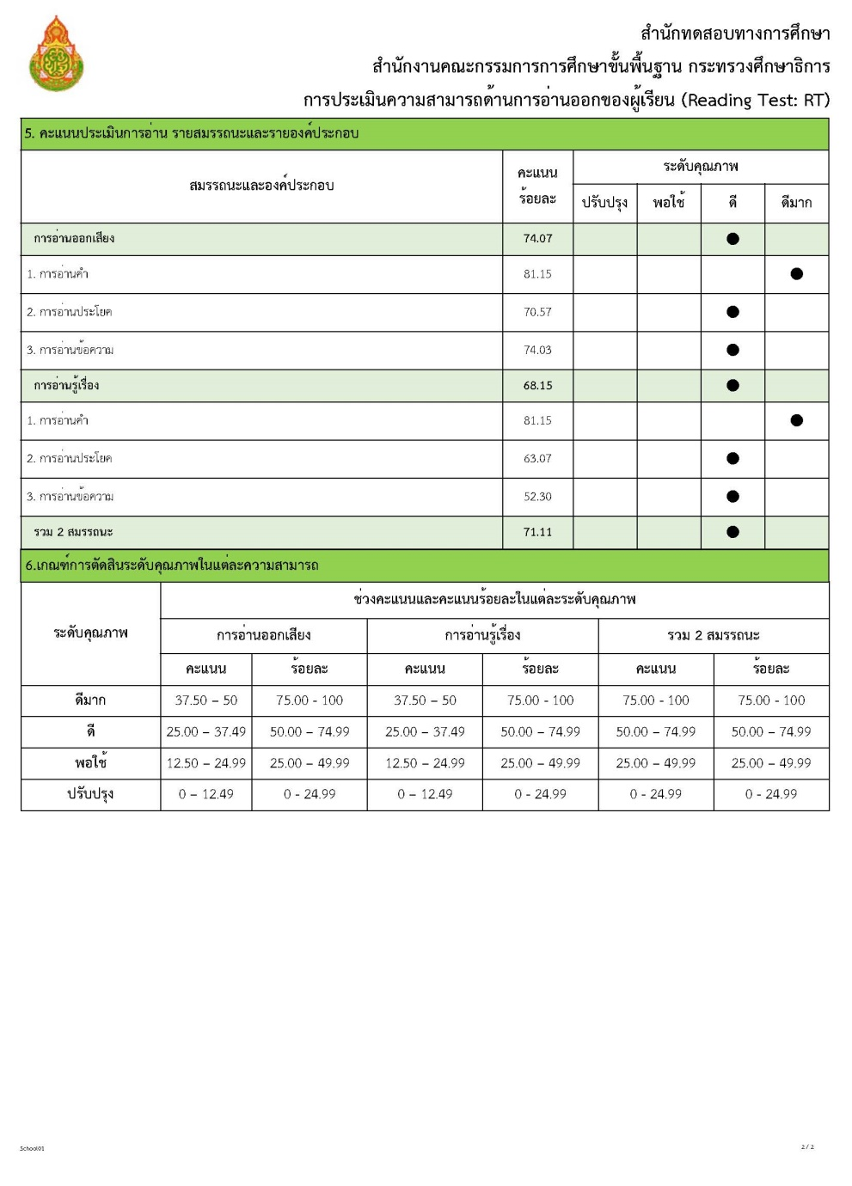

ผลสอบ (คะแนนรายบุคคล)
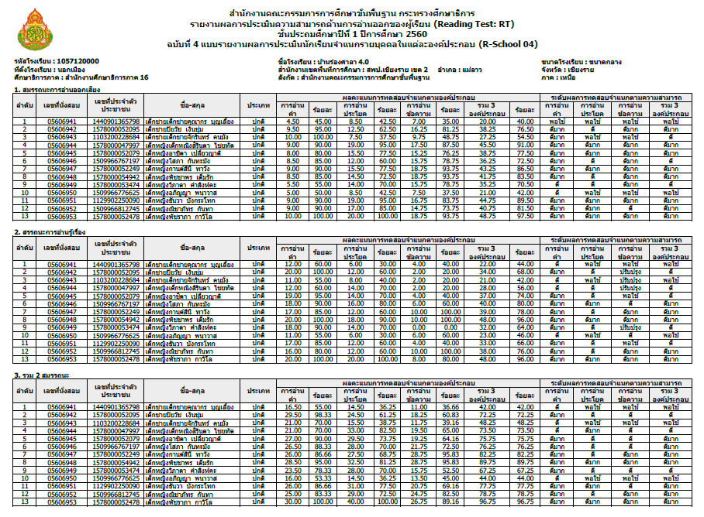

 | ตัวอย่าง การวางคะแนนโรงเรียน (ห้องเรียน)
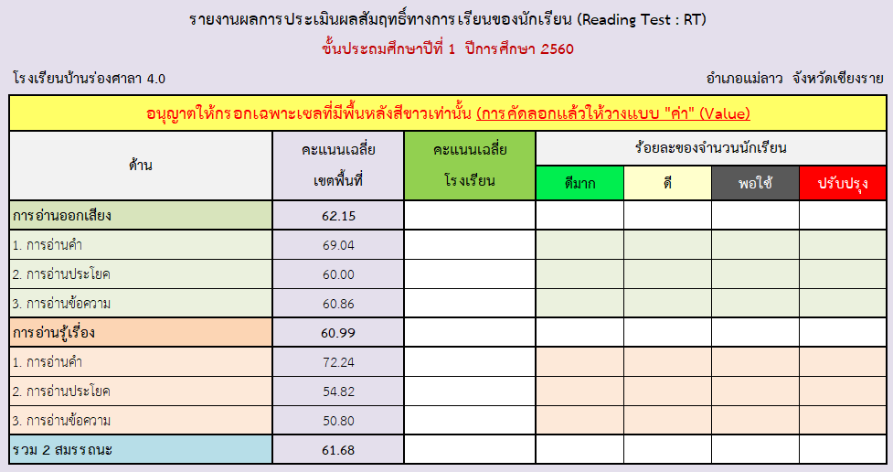

 |  | 2. | การวาง (Paste) ให้วางในเซล์ที่กำหนดให้เท่านั้น และวางแบบ "ค่า" หรือ "Value" (ตามรูป "123")
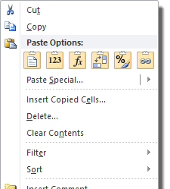

 |  | 3. | ให้บันทึกไฟล์ หรือ Save File ไว้
 |  | 4. | เปิดชีทอื่นๆ เพื่อดูผล แล้วพิมพ์เป็นเอกสาร หรือบันทึกเป็นไฟล์ PDF (จัดทำเป็นเอกสาร Digital)
 |  | 5. | หน้า 3-4 เป็นปกหน้าและปกหลัง เพื่ออำนวยความสะดวกให้กับโรงเรียน

หมายเหตุ
 | - กรณีมีกการแสดงผลภาพก่อนพิมพ์อาจมีการคลาดเคลื่อนไม่ตรงหน้า ทั้งนี้เนื่องจากการตั้งค่าเครื่องพิมพ์ของแต่ละยี่ห้อ แต่สามารถกำหนดจัดแบ่งหน้าใหม่ให้เหมาะสมได้... (เมนู… เค้าโครงหน้ากระดาษ > ตัวแบ่งหน้า > แทรกตัวแบ่งหน้า/เอาตัวแบ่งหน้าออก)

มีปัญหาข้อสงสัย ติดต่อสอบถาม ศน.สุวิทย์ บั้งเงิน ศึกษานิเทศก์ สพป.เชียงราย เขต 2 Tel : 089-9984328
e-Mail : swbangngirn@esdc.go.th |  |  |  | Facebook : Suwit Bangngirn |  | LineID : suwit_bangngirn

ผลการประเมินคุณภาพการศึกษาขั้นพื้นฐาน
(Reading Test : RT)
ชั้นประถมศึกษาปีที่ 1 ปีการศึกษา 2560
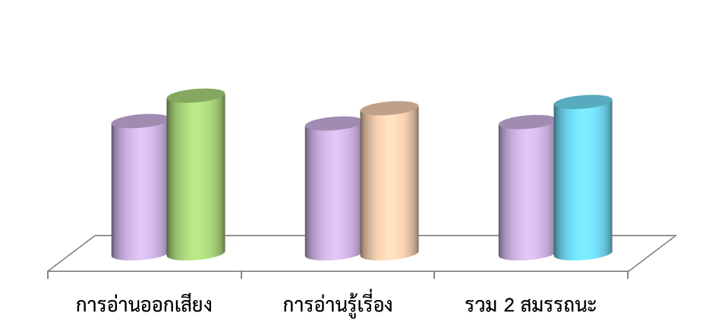

โรงเรียนบ้านทุ่งยาว
อำเภอเวียงป่าเป้า จังหวัดเชียงราย
สำนักงานเขตพื้นที่การศึกษาประถมศึกษาเชียงราย เขต 2

โปรแกรมวิเคราะห์ผลการทดสอบ
(Testing Analyze Program : TAP)
โปรแกรมวิเคราะห์ผลการสอบ ใช่ต้องการคำตอบแค่รับรู้
ทั้งจุดอ่อน/จุดแข็งที่เป็นอยู่ หากแต่เพื่อนำไปสู่ "การพัฒนา"
รู้ว่าเด็กเป็นอย่างไรแล้วให้ช่วย เหมือนคนป่วยเจ็บไข้ได้รักษา
จัดยาให้ตรงตามเหตุแห่งโรคา มั่นใจว่าโรคร้ายหายแน่นอน...

 | Testing Analyze Program (TAP)
 | RT_P.1 (2560)

G_Class
ผลการประเมินคุณภาพการศึกษาขั้นพื้นฐาน (Reading Test : RT)
ชั้นประถมศึกษาปีที่ 1 ปีการศึกษา 2560
เปรียบเทียบคะแนนเฉลี่ยเขตพื้นที่ฯ... รวม 2 สมรรถนะ
 | สพฐ. | เขตพื้นที่ | โรงเรียน
การอ่านออกเสียง |  | 62.15 | 97.87
การอ่านรู้เรี่อง |  | 60.99 | 84.50
รวม 2 สมรรถนะ |  | 61.68 | 91.18

ผลการประเมินคุณภาพการศึกษาขั้นพื้นฐาน (Reading Test : RT)
ชั้นประถมศึกษาปีที่ 1 ปีการศึกษา 2560
เปรียบเทียบคะแนนเฉลี่ยเขตพื้นที่ฯ... สมรรถนะการอ่านออกเสียง
 | สพฐ. | เขตพื้นที่ | โรงเรียน
การอ่านออกเสียง |  | 62.15 | 97.87
1. การอ่านคำ |  | 69.04 | 91.25
2. การอ่านประโยค |  | 60.00 | 100.00
3. การอ่านข้อความ |  | 60.86 | 99.06

ผลการประเมินคุณภาพการศึกษาขั้นพื้นฐาน (Reading Test : RT)
ชั้นประถมศึกษาปีที่ 1 ปีการศึกษา 2560
เปรียบเทียบคะแนนเฉลี่ยเขตพื้นที่ฯ... สมรรถนะการอ่านรู้เรื่อง
 | สพฐ. | เขตพื้นที่ | โรงเรียน
การอ่านรู้เรี่อง |  | 60.99 | 84.50
1. การอ่านคำ |  | 72.24 | 98.75
2. การอ่านประโยค |  | 54.82 | 75.00
3. การอ่านข้อความ |  | 50.80 | 75.00

ผลการประเมินคุณภาพการศึกษาขั้นพื้นฐาน (Reading Test : RT)
ชั้นประถมศึกษาปีที่ 1 ปีการศึกษา 2560
แสดงผลต่างคะแนนเฉลี่ยเขตพื้นที่ฯ ... รวม 2 สมรรถนะ
การอ่านออกเสียง | 35.72
การอ่านรู้เรี่อง | 23.51
รวม 2 สมรรถนะ | 29.50

ผลการประเมินคุณภาพการศึกษาขั้นพื้นฐาน (Reading Test : RT)
ชั้นประถมศึกษาปีที่ 1 ปีการศึกษา 2560
แสดงผลต่างคะแนนเฉลี่ยเขตพื้นที่ฯ ... สมรรถนะการอ่านออกเสียง
การอ่านออกเสียง | 35.72
1. การอ่านคำ | 22.21
2. การอ่านประโยค | 40.00
3. การอ่านข้อความ | 38.20

ผลการประเมินคุณภาพการศึกษาขั้นพื้นฐาน (Reading Test : RT)
ชั้นประถมศึกษาปีที่ 1 ปีการศึกษา 2560
แสดงผลต่างคะแนนเฉลี่ยเขตพื้นที่ฯ ... สมรรถนะการอ่านรูเรื่อง
การอ่านรู้เรี่อง | 23.51
1. การอ่านคำ | 26.51
2. การอ่านประโยค | 20.18
3. การอ่านข้อความ | 24.20

ผลการประเมินคุณภาพการศึกษาขั้นพื้นฐาน (Reading Test : RT)
ชั้นประถมศึกษาปีที่ 1 ปีการศึกษา 2560
ร้อยละของจำนวนนักเรียน... รวม 2 สมรรถนะ
 | รวม 2 สมรรถนะ
ดีมาก | 100.00
ดี | 0.00
พอใช้ | 0.00
ปรับปรุง | 0.00

ผลการประเมินคุณภาพการศึกษาขั้นพื้นฐาน (Reading Test : RT)
ชั้นประถมศึกษาปีที่ 1 ปีการศึกษา 2560
ร้อยละของจำนวนนักเรียน... สมรรถนะการอ่านออกเสียง
 | การอ่านออกเสียง
ดีมาก | 100.00
ดี | 0.00
พอใช้ | 0.00
ปรับปรุง | 0.00

ผลการประเมินคุณภาพการศึกษาขั้นพื้นฐาน (Reading Test : RT)
ชั้นประถมศึกษาปีที่ 1 ปีการศึกษา 2560
ร้อยละของจำนวนนักเรียน... สมรรถนะการอ่านรู้เรื่อง
 | การอ่านรู้เรี่อง
ดีมาก | 100.00
ดี | 0.00
พอใช้ | 0.00
ปรับปรุง | 0.00

G_N1-30
 | 1
 | 1
 | 1
 | 1
 | 1
 | 1
 | 1
 | 1
 | 1
 | 1
 | 1
 | 1
 | 1
 | 1
 | 1
 | 1
 | 1
 | 1
 | 1
 | 1
 | 1
 | 1
 | 1
 | 1
 | 1
 | 1
 | 1
 | 1
 | 1
 | 1
ผลการทดสอบความสามารถพื้นฐานของผู้เรียนระดับชาติ (Reading Test: RT)
ชั้นประถมศึกษาปีที่ 1 ปีการศึกษา 2560
เลขที่ | 1 | เด็กชายวรรณวรรชย์ หมื่นถา
อ่านคำ | 95.00
อ่านประโยค | 100.00
อ่านข้อความ | 100.00
รวมอ่านออกเสียง | 99.00
อ่านคำ | 100.00
อ่านประโยค | 70.00
อ่านข้อความ | 100.00
รวมอ่านรู้เรื่อง | 88.00
อ่านคำ | 98.33
อ่านประโยค | 85.00
อ่านข้อความ | 100.00
รวม 2 สมรรถนะ | 93.50

ผลการทดสอบความสามารถพื้นฐานของผู้เรียนระดับชาติ (Reading Test: RT)
ชั้นประถมศึกษาปีที่ 1 ปีการศึกษา 2560
เลขที่ | 2 | เด็กหญิงนอร์ซาเฟีย บินตี้ มาฮาเซอร์
อ่านคำ | 90.00
อ่านประโยค | 100.00
อ่านข้อความ | 100.00
รวมอ่านออกเสียง | 98.00
อ่านคำ | 100.00
อ่านประโยค | 90.00
อ่านข้อความ | 80.00
รวมอ่านรู้เรื่อง | 92.00
อ่านคำ | 96.66
อ่านประโยค | 95.00
อ่านข้อความ | 93.33
รวม 2 สมรรถนะ | 95.00

ผลการทดสอบความสามารถพื้นฐานของผู้เรียนระดับชาติ (Reading Test: RT)
ชั้นประถมศึกษาปีที่ 1 ปีการศึกษา 2560
เลขที่ | 3 | เด็กหญิงนอร์โซเฟีย บินตี้ มาฮาเซอร์
อ่านคำ | 90.00
อ่านประโยค | 100.00
อ่านข้อความ | 97.50
รวมอ่านออกเสียง | 97.00
อ่านคำ | 100.00
อ่านประโยค | 80.00
อ่านข้อความ | 80.00
รวมอ่านรู้เรื่อง | 88.00
อ่านคำ | 96.66
อ่านประโยค | 90.00
อ่านข้อความ | 91.66
รวม 2 สมรรถนะ | 92.50

ผลการทดสอบความสามารถพื้นฐานของผู้เรียนระดับชาติ (Reading Test: RT)
ชั้นประถมศึกษาปีที่ 1 ปีการศึกษา 2560
เลขที่ | 4 | เด็กชายรอมาฎอน เหร็มเส็ม
อ่านคำ | 90.00
อ่านประโยค | 100.00
อ่านข้อความ | 98.75
รวมอ่านออกเสียง | 97.50
อ่านคำ | 95.00
อ่านประโยค | 60.00
อ่านข้อความ | 40.00
รวมอ่านรู้เรื่อง | 70.00
อ่านคำ | 93.33
อ่านประโยค | 80.00
อ่านข้อความ | 79.16
รวม 2 สมรรถนะ | 83.75

ผลการทดสอบความสามารถพื้นฐานของผู้เรียนระดับชาติ (Reading Test: RT)
ชั้นประถมศึกษาปีที่ 1 ปีการศึกษา 2560
เลขที่ | 5 | 0
อ่านคำ | 0.00
อ่านประโยค | 0.00
อ่านข้อความ | 0.00
รวมอ่านออกเสียง | 0.00
อ่านคำ | 0.00
อ่านประโยค | 0.00
อ่านข้อความ | 0.00
รวมอ่านรู้เรื่อง | 0.00
อ่านคำ | 0.00
อ่านประโยค | 0.00
อ่านข้อความ | 0.00
รวม 2 สมรรถนะ | 0.00

ผลการทดสอบความสามารถพื้นฐานของผู้เรียนระดับชาติ (Reading Test: RT)
ชั้นประถมศึกษาปีที่ 1 ปีการศึกษา 2560
เลขที่ | 6 | 0
อ่านคำ | 0.00
อ่านประโยค | 0.00
อ่านข้อความ | 0.00
รวมอ่านออกเสียง | 0.00
อ่านคำ | 0.00
อ่านประโยค | 0.00
อ่านข้อความ | 0.00
รวมอ่านรู้เรื่อง | 0.00
อ่านคำ | 0.00
อ่านประโยค | 0.00
อ่านข้อความ | 0.00
รวม 2 สมรรถนะ | 0.00

ผลการทดสอบความสามารถพื้นฐานของผู้เรียนระดับชาติ (Reading Test: RT)
ชั้นประถมศึกษาปีที่ 1 ปีการศึกษา 2560
เลขที่ | 7 | 0
อ่านคำ | 0.00
อ่านประโยค | 0.00
อ่านข้อความ | 0.00
รวมอ่านออกเสียง | 0.00
อ่านคำ | 0.00
อ่านประโยค | 0.00
อ่านข้อความ | 0.00
รวมอ่านรู้เรื่อง | 0.00
อ่านคำ | 0.00
อ่านประโยค | 0.00
อ่านข้อความ | 0.00
รวม 2 สมรรถนะ | 0.00

ผลการทดสอบความสามารถพื้นฐานของผู้เรียนระดับชาติ (Reading Test: RT)
ชั้นประถมศึกษาปีที่ 1 ปีการศึกษา 2560
เลขที่ | 8 | 0
อ่านคำ | 0.00
อ่านประโยค | 0.00
อ่านข้อความ | 0.00
รวมอ่านออกเสียง | 0.00
อ่านคำ | 0.00
อ่านประโยค | 0.00
อ่านข้อความ | 0.00
รวมอ่านรู้เรื่อง | 0.00
อ่านคำ | 0.00
อ่านประโยค | 0.00
อ่านข้อความ | 0.00
รวม 2 สมรรถนะ | 0.00

ผลการทดสอบความสามารถพื้นฐานของผู้เรียนระดับชาติ (Reading Test: RT)
ชั้นประถมศึกษาปีที่ 1 ปีการศึกษา 2560
เลขที่ | 9 | 0
อ่านคำ | 0.00
อ่านประโยค | 0.00
อ่านข้อความ | 0.00
รวมอ่านออกเสียง | 0.00
อ่านคำ | 0.00
อ่านประโยค | 0.00
อ่านข้อความ | 0.00
รวมอ่านรู้เรื่อง | 0.00
อ่านคำ | 0.00
อ่านประโยค | 0.00
อ่านข้อความ | 0.00
รวม 2 สมรรถนะ | 0.00

ผลการทดสอบความสามารถพื้นฐานของผู้เรียนระดับชาติ (Reading Test: RT)
ชั้นประถมศึกษาปีที่ 1 ปีการศึกษา 2560
เลขที่ | 10 | 0
อ่านคำ | 0.00
อ่านประโยค | 0.00
อ่านข้อความ | 0.00
รวมอ่านออกเสียง | 0.00
อ่านคำ | 0.00
อ่านประโยค | 0.00
อ่านข้อความ | 0.00
รวมอ่านรู้เรื่อง | 0.00
อ่านคำ | 0.00
อ่านประโยค | 0.00
อ่านข้อความ | 0.00
รวม 2 สมรรถนะ | 0.00

ผลการทดสอบความสามารถพื้นฐานของผู้เรียนระดับชาติ (Reading Test: RT)
ชั้นประถมศึกษาปีที่ 1 ปีการศึกษา 2560
เลขที่ | 11 | 0
อ่านคำ | 0.00
อ่านประโยค | 0.00
อ่านข้อความ | 0.00
รวมอ่านออกเสียง | 0.00
อ่านคำ | 0.00
อ่านประโยค | 0.00
อ่านข้อความ | 0.00
รวมอ่านรู้เรื่อง | 0.00
อ่านคำ | 0.00
อ่านประโยค | 0.00
อ่านข้อความ | 0.00
รวม 2 สมรรถนะ | 0.00

ผลการทดสอบความสามารถพื้นฐานของผู้เรียนระดับชาติ (Reading Test: RT)
ชั้นประถมศึกษาปีที่ 1 ปีการศึกษา 2560
เลขที่ | 12 | 0
อ่านคำ | 0.00
อ่านประโยค | 0.00
อ่านข้อความ | 0.00
รวมอ่านออกเสียง | 0.00
อ่านคำ | 0.00
อ่านประโยค | 0.00
อ่านข้อความ | 0.00
รวมอ่านรู้เรื่อง | 0.00
อ่านคำ | 0.00
อ่านประโยค | 0.00
อ่านข้อความ | 0.00
รวม 2 สมรรถนะ | 0.00

ผลการทดสอบความสามารถพื้นฐานของผู้เรียนระดับชาติ (Reading Test: RT)
ชั้นประถมศึกษาปีที่ 1 ปีการศึกษา 2560
เลขที่ | 13 | 0
อ่านคำ | 0.00
อ่านประโยค | 0.00
อ่านข้อความ | 0.00
รวมอ่านออกเสียง | 0.00
อ่านคำ | 0.00
อ่านประโยค | 0.00
อ่านข้อความ | 0.00
รวมอ่านรู้เรื่อง | 0.00
อ่านคำ | 0.00
อ่านประโยค | 0.00
อ่านข้อความ | 0.00
รวม 2 สมรรถนะ | 0.00

ผลการทดสอบความสามารถพื้นฐานของผู้เรียนระดับชาติ (Reading Test: RT)
ชั้นประถมศึกษาปีที่ 1 ปีการศึกษา 2560
เลขที่ | 14 | 0
อ่านคำ | 0.00
อ่านประโยค | 0.00
อ่านข้อความ | 0.00
รวมอ่านออกเสียง | 0.00
อ่านคำ | 0.00
อ่านประโยค | 0.00
อ่านข้อความ | 0.00
รวมอ่านรู้เรื่อง | 0.00
อ่านคำ | 0.00
อ่านประโยค | 0.00
อ่านข้อความ | 0.00
รวม 2 สมรรถนะ | 0.00

ผลการทดสอบความสามารถพื้นฐานของผู้เรียนระดับชาติ (Reading Test: RT)
ชั้นประถมศึกษาปีที่ 1 ปีการศึกษา 2560
เลขที่ | 15 | 0
อ่านคำ | 0.00
อ่านประโยค | 0.00
อ่านข้อความ | 0.00
รวมอ่านออกเสียง | 0.00
อ่านคำ | 0.00
อ่านประโยค | 0.00
อ่านข้อความ | 0.00
รวมอ่านรู้เรื่อง | 0.00
อ่านคำ | 0.00
อ่านประโยค | 0.00
อ่านข้อความ | 0.00
รวม 2 สมรรถนะ | 0.00

ผลการทดสอบความสามารถพื้นฐานของผู้เรียนระดับชาติ (Reading Test: RT)
ชั้นประถมศึกษาปีที่ 1 ปีการศึกษา 2560
เลขที่ | 16 | 0
อ่านคำ | 0.00
อ่านประโยค | 0.00
อ่านข้อความ | 0.00
รวมอ่านออกเสียง | 0.00
อ่านคำ | 0.00
อ่านประโยค | 0.00
อ่านข้อความ | 0.00
รวมอ่านรู้เรื่อง | 0.00
อ่านคำ | 0.00
อ่านประโยค | 0.00
อ่านข้อความ | 0.00
รวม 2 สมรรถนะ | 0.00

ผลการทดสอบความสามารถพื้นฐานของผู้เรียนระดับชาติ (Reading Test: RT)
ชั้นประถมศึกษาปีที่ 1 ปีการศึกษา 2560
เลขที่ | 17 | 0
อ่านคำ | 0.00
อ่านประโยค | 0.00
อ่านข้อความ | 0.00
รวมอ่านออกเสียง | 0.00
อ่านคำ | 0.00
อ่านประโยค | 0.00
อ่านข้อความ | 0.00
รวมอ่านรู้เรื่อง | 0.00
อ่านคำ | 0.00
อ่านประโยค | 0.00
อ่านข้อความ | 0.00
รวม 2 สมรรถนะ | 0.00

ผลการทดสอบความสามารถพื้นฐานของผู้เรียนระดับชาติ (Reading Test: RT)
ชั้นประถมศึกษาปีที่ 1 ปีการศึกษา 2560
เลขที่ | 18 | 0
อ่านคำ | 0.00
อ่านประโยค | 0.00
อ่านข้อความ | 0.00
รวมอ่านออกเสียง | 0.00
อ่านคำ | 0.00
อ่านประโยค | 0.00
อ่านข้อความ | 0.00
รวมอ่านรู้เรื่อง | 0.00
อ่านคำ | 0.00
อ่านประโยค | 0.00
อ่านข้อความ | 0.00
รวม 2 สมรรถนะ | 0.00

ผลการทดสอบความสามารถพื้นฐานของผู้เรียนระดับชาติ (Reading Test: RT)
ชั้นประถมศึกษาปีที่ 1 ปีการศึกษา 2560
เลขที่ | 19 | 0
อ่านคำ | 0.00
อ่านประโยค | 0.00
อ่านข้อความ | 0.00
รวมอ่านออกเสียง | 0.00
อ่านคำ | 0.00
อ่านประโยค | 0.00
อ่านข้อความ | 0.00
รวมอ่านรู้เรื่อง | 0.00
อ่านคำ | 0.00
อ่านประโยค | 0.00
อ่านข้อความ | 0.00
รวม 2 สมรรถนะ | 0.00

ผลการทดสอบความสามารถพื้นฐานของผู้เรียนระดับชาติ (Reading Test: RT)
ชั้นประถมศึกษาปีที่ 1 ปีการศึกษา 2560
เลขที่ | 20 | 0
อ่านคำ | 0.00
อ่านประโยค | 0.00
อ่านข้อความ | 0.00
รวมอ่านออกเสียง | 0.00
อ่านคำ | 0.00
อ่านประโยค | 0.00
อ่านข้อความ | 0.00
รวมอ่านรู้เรื่อง | 0.00
อ่านคำ | 0.00
อ่านประโยค | 0.00
อ่านข้อความ | 0.00
รวม 2 สมรรถนะ | 0.00

ผลการทดสอบความสามารถพื้นฐานของผู้เรียนระดับชาติ (Reading Test: RT)
ชั้นประถมศึกษาปีที่ 1 ปีการศึกษา 2560
เลขที่ | 21 | 0
อ่านคำ | 0.00
อ่านประโยค | 0.00
อ่านข้อความ | 0.00
รวมอ่านออกเสียง | 0.00
อ่านคำ | 0.00
อ่านประโยค | 0.00
อ่านข้อความ | 0.00
รวมอ่านรู้เรื่อง | 0.00
อ่านคำ | 0.00
อ่านประโยค | 0.00
อ่านข้อความ | 0.00
รวม 2 สมรรถนะ | 0.00

ผลการทดสอบความสามารถพื้นฐานของผู้เรียนระดับชาติ (Reading Test: RT)
ชั้นประถมศึกษาปีที่ 1 ปีการศึกษา 2560
เลขที่ | 22 | 0
อ่านคำ | 0.00
อ่านประโยค | 0.00
อ่านข้อความ | 0.00
รวมอ่านออกเสียง | 0.00
อ่านคำ | 0.00
อ่านประโยค | 0.00
อ่านข้อความ | 0.00
รวมอ่านรู้เรื่อง | 0.00
อ่านคำ | 0.00
อ่านประโยค | 0.00
อ่านข้อความ | 0.00
รวม 2 สมรรถนะ | 0.00

ผลการทดสอบความสามารถพื้นฐานของผู้เรียนระดับชาติ (Reading Test: RT)
ชั้นประถมศึกษาปีที่ 1 ปีการศึกษา 2560
เลขที่ | 23 | 0
อ่านคำ | 0.00
อ่านประโยค | 0.00
อ่านข้อความ | 0.00
รวมอ่านออกเสียง | 0.00
อ่านคำ | 0.00
อ่านประโยค | 0.00
อ่านข้อความ | 0.00
รวมอ่านรู้เรื่อง | 0.00
อ่านคำ | 0.00
อ่านประโยค | 0.00
อ่านข้อความ | 0.00
รวม 2 สมรรถนะ | 0.00

ผลการทดสอบความสามารถพื้นฐานของผู้เรียนระดับชาติ (Reading Test: RT)
ชั้นประถมศึกษาปีที่ 1 ปีการศึกษา 2560
เลขที่ | 24 | 0
อ่านคำ | 0.00
อ่านประโยค | 0.00
อ่านข้อความ | 0.00
รวมอ่านออกเสียง | 0.00
อ่านคำ | 0.00
อ่านประโยค | 0.00
อ่านข้อความ | 0.00
รวมอ่านรู้เรื่อง | 0.00
อ่านคำ | 0.00
อ่านประโยค | 0.00
อ่านข้อความ | 0.00
รวม 2 สมรรถนะ | 0.00

ผลการทดสอบความสามารถพื้นฐานของผู้เรียนระดับชาติ (Reading Test: RT)
ชั้นประถมศึกษาปีที่ 1 ปีการศึกษา 2560
เลขที่ | 25 | 0
อ่านคำ | 0.00
อ่านประโยค | 0.00
อ่านข้อความ | 0.00
รวมอ่านออกเสียง | 0.00
อ่านคำ | 0.00
อ่านประโยค | 0.00
อ่านข้อความ | 0.00
รวมอ่านรู้เรื่อง | 0.00
อ่านคำ | 0.00
อ่านประโยค | 0.00
อ่านข้อความ | 0.00
รวม 2 สมรรถนะ | 0.00

ผลการทดสอบความสามารถพื้นฐานของผู้เรียนระดับชาติ (Reading Test: RT)
ชั้นประถมศึกษาปีที่ 1 ปีการศึกษา 2560
เลขที่ | 26 | 0
อ่านคำ | 0.00
อ่านประโยค | 0.00
อ่านข้อความ | 0.00
รวมอ่านออกเสียง | 0.00
อ่านคำ | 0.00
อ่านประโยค | 0.00
อ่านข้อความ | 0.00
รวมอ่านรู้เรื่อง | 0.00
อ่านคำ | 0.00
อ่านประโยค | 0.00
อ่านข้อความ | 0.00
รวม 2 สมรรถนะ | 0.00

ผลการทดสอบความสามารถพื้นฐานของผู้เรียนระดับชาติ (Reading Test: RT)
ชั้นประถมศึกษาปีที่ 1 ปีการศึกษา 2560
เลขที่ | 27 | 0
อ่านคำ | 0.00
อ่านประโยค | 0.00
อ่านข้อความ | 0.00
รวมอ่านออกเสียง | 0.00
อ่านคำ | 0.00
อ่านประโยค | 0.00
อ่านข้อความ | 0.00
รวมอ่านรู้เรื่อง | 0.00
อ่านคำ | 0.00
อ่านประโยค | 0.00
อ่านข้อความ | 0.00
รวม 2 สมรรถนะ | 0.00

ผลการทดสอบความสามารถพื้นฐานของผู้เรียนระดับชาติ (Reading Test: RT)
ชั้นประถมศึกษาปีที่ 1 ปีการศึกษา 2560
เลขที่ | 28 | 0
อ่านคำ | 0.00
อ่านประโยค | 0.00
อ่านข้อความ | 0.00
รวมอ่านออกเสียง | 0.00
อ่านคำ | 0.00
อ่านประโยค | 0.00
อ่านข้อความ | 0.00
รวมอ่านรู้เรื่อง | 0.00
อ่านคำ | 0.00
อ่านประโยค | 0.00
อ่านข้อความ | 0.00
รวม 2 สมรรถนะ | 0.00

ผลการทดสอบความสามารถพื้นฐานของผู้เรียนระดับชาติ (Reading Test: RT)
ชั้นประถมศึกษาปีที่ 1 ปีการศึกษา 2560
เลขที่ | 29 | 0
อ่านคำ | 0.00
อ่านประโยค | 0.00
อ่านข้อความ | 0.00
รวมอ่านออกเสียง | 0.00
อ่านคำ | 0.00
อ่านประโยค | 0.00
อ่านข้อความ | 0.00
รวมอ่านรู้เรื่อง | 0.00
อ่านคำ | 0.00
อ่านประโยค | 0.00
อ่านข้อความ | 0.00
รวม 2 สมรรถนะ | 0.00

ผลการทดสอบความสามารถพื้นฐานของผู้เรียนระดับชาติ (Reading Test: RT)
ชั้นประถมศึกษาปีที่ 1 ปีการศึกษา 2560
เลขที่ | 30 | 0
อ่านคำ | 0.00
อ่านประโยค | 0.00
อ่านข้อความ | 0.00
รวมอ่านออกเสียง | 0.00
อ่านคำ | 0.00
อ่านประโยค | 0.00
อ่านข้อความ | 0.00
รวมอ่านรู้เรื่อง | 0.00
อ่านคำ | 0.00
อ่านประโยค | 0.00
อ่านข้อความ | 0.00
รวม 2 สมรรถนะ | 0.00

G_N31-60
 | 1
 | 1
 | 1
 | 1
 | 1
 | 1
 | 1
 | 1
 | 1
 | 1
 | 1
 | 1
 | 1
 | 1
 | 1
 | 1
 | 1
 | 1
 | 1
 | 1
 | 1
 | 1
 | 1
 | 1
 | 1
 | 1
 | 1
 | 1
 | 1
 | 1
 | 1
ผลการทดสอบความสามารถพื้นฐานของผู้เรียนระดับชาติ (Reading Test: RT)
ชั้นประถมศึกษาปีที่ 1 ปีการศึกษา 2560
เลขที่ | 31 | 0
อ่านคำ | 0.00
อ่านประโยค | 0.00
อ่านข้อความ | 0.00
รวมอ่านออกเสียง | 0.00
อ่านคำ | 0.00
อ่านประโยค | 0.00
อ่านข้อความ | 0.00
รวมอ่านรู้เรื่อง | 0.00
อ่านคำ | 0.00
อ่านประโยค | 0.00
อ่านข้อความ | 0.00
รวม 2 สมรรถนะ | 0.00

ผลการทดสอบความสามารถพื้นฐานของผู้เรียนระดับชาติ (Reading Test: RT)
ชั้นประถมศึกษาปีที่ 1 ปีการศึกษา 2560
เลขที่ | 32 | 0
อ่านคำ | 0.00
อ่านประโยค | 0.00
อ่านข้อความ | 0.00
รวมอ่านออกเสียง | 0.00
อ่านคำ | 0.00
อ่านประโยค | 0.00
อ่านข้อความ | 0.00
รวมอ่านรู้เรื่อง | 0.00
อ่านคำ | 0.00
อ่านประโยค | 0.00
อ่านข้อความ | 0.00
รวม 2 สมรรถนะ | 0.00

ผลการทดสอบความสามารถพื้นฐานของผู้เรียนระดับชาติ (Reading Test: RT)
ชั้นประถมศึกษาปีที่ 1 ปีการศึกษา 2560
เลขที่ | 33 | 0
อ่านคำ | 0.00
อ่านประโยค | 0.00
อ่านข้อความ | 0.00
รวมอ่านออกเสียง | 0.00
อ่านคำ | 0.00
อ่านประโยค | 0.00
อ่านข้อความ | 0.00
รวมอ่านรู้เรื่อง | 0.00
อ่านคำ | 0.00
อ่านประโยค | 0.00
อ่านข้อความ | 0.00
รวม 2 สมรรถนะ | 0.00

ผลการทดสอบความสามารถพื้นฐานของผู้เรียนระดับชาติ (Reading Test: RT)
ชั้นประถมศึกษาปีที่ 1 ปีการศึกษา 2560
เลขที่ | 34 | 0
อ่านคำ | 0.00
อ่านประโยค | 0.00
อ่านข้อความ | 0.00
รวมอ่านออกเสียง | 0.00
อ่านคำ | 0.00
อ่านประโยค | 0.00
อ่านข้อความ | 0.00
รวมอ่านรู้เรื่อง | 0.00
อ่านคำ | 0.00
อ่านประโยค | 0.00
อ่านข้อความ | 0.00
รวม 2 สมรรถนะ | 0.00

ผลการทดสอบความสามารถพื้นฐานของผู้เรียนระดับชาติ (Reading Test: RT)
ชั้นประถมศึกษาปีที่ 1 ปีการศึกษา 2560
เลขที่ | 35 | 0
อ่านคำ | 0.00
อ่านประโยค | 0.00
อ่านข้อความ | 0.00
รวมอ่านออกเสียง | 0.00
อ่านคำ | 0.00
อ่านประโยค | 0.00
อ่านข้อความ | 0.00
รวมอ่านรู้เรื่อง | 0.00
อ่านคำ | 0.00
อ่านประโยค | 0.00
อ่านข้อความ | 0.00
รวม 2 สมรรถนะ | 0.00

ผลการทดสอบความสามารถพื้นฐานของผู้เรียนระดับชาติ (Reading Test: RT)
ชั้นประถมศึกษาปีที่ 1 ปีการศึกษา 2560
เลขที่ | 36 | 0
อ่านคำ | 0.00
อ่านประโยค | 0.00
อ่านข้อความ | 0.00
รวมอ่านออกเสียง | 0.00
อ่านคำ | 0.00
อ่านประโยค | 0.00
อ่านข้อความ | 0.00
รวมอ่านรู้เรื่อง | 0.00
อ่านคำ | 0.00
อ่านประโยค | 0.00
อ่านข้อความ | 0.00
รวม 2 สมรรถนะ | 0.00

ผลการทดสอบความสามารถพื้นฐานของผู้เรียนระดับชาติ (Reading Test: RT)
ชั้นประถมศึกษาปีที่ 1 ปีการศึกษา 2560
เลขที่ | 37 | 0
อ่านคำ | 0.00
อ่านประโยค | 0.00
อ่านข้อความ | 0.00
รวมอ่านออกเสียง | 0.00
อ่านคำ | 0.00
อ่านประโยค | 0.00
อ่านข้อความ | 0.00
รวมอ่านรู้เรื่อง | 0.00
อ่านคำ | 0.00
อ่านประโยค | 0.00
อ่านข้อความ | 0.00
รวม 2 สมรรถนะ | 0.00

ผลการทดสอบความสามารถพื้นฐานของผู้เรียนระดับชาติ (Reading Test: RT)
ชั้นประถมศึกษาปีที่ 1 ปีการศึกษา 2560
เลขที่ | 38 | 0
อ่านคำ | 0.00
อ่านประโยค | 0.00
อ่านข้อความ | 0.00
รวมอ่านออกเสียง | 0.00
อ่านคำ | 0.00
อ่านประโยค | 0.00
อ่านข้อความ | 0.00
รวมอ่านรู้เรื่อง | 0.00
อ่านคำ | 0.00
อ่านประโยค | 0.00
อ่านข้อความ | 0.00
รวม 2 สมรรถนะ | 0.00

ผลการทดสอบความสามารถพื้นฐานของผู้เรียนระดับชาติ (Reading Test: RT)
ชั้นประถมศึกษาปีที่ 1 ปีการศึกษา 2560
เลขที่ | 39 | 0
อ่านคำ | 0.00
อ่านประโยค | 0.00
อ่านข้อความ | 0.00
รวมอ่านออกเสียง | 0.00
อ่านคำ | 0.00
อ่านประโยค | 0.00
อ่านข้อความ | 0.00
รวมอ่านรู้เรื่อง | 0.00
อ่านคำ | 0.00
อ่านประโยค | 0.00
อ่านข้อความ | 0.00
รวม 2 สมรรถนะ | 0.00

ผลการทดสอบความสามารถพื้นฐานของผู้เรียนระดับชาติ (Reading Test: RT)
ชั้นประถมศึกษาปีที่ 1 ปีการศึกษา 2560
เลขที่ | 40 | 0
อ่านคำ | 0.00
อ่านประโยค | 0.00
อ่านข้อความ | 0.00
รวมอ่านออกเสียง | 0.00
อ่านคำ | 0.00
อ่านประโยค | 0.00
อ่านข้อความ | 0.00
รวมอ่านรู้เรื่อง | 0.00
อ่านคำ | 0.00
อ่านประโยค | 0.00
อ่านข้อความ | 0.00
รวม 2 สมรรถนะ | 0.00

ผลการทดสอบความสามารถพื้นฐานของผู้เรียนระดับชาติ (Reading Test: RT)
ชั้นประถมศึกษาปีที่ 1 ปีการศึกษา 2560
เลขที่ | 41 | 0
อ่านคำ | 0.00
อ่านประโยค | 0.00
อ่านข้อความ | 0.00
รวมอ่านออกเสียง | 0.00
อ่านคำ | 0.00
อ่านประโยค | 0.00
อ่านข้อความ | 0.00
รวมอ่านรู้เรื่อง | 0.00
อ่านคำ | 0.00
อ่านประโยค | 0.00
อ่านข้อความ | 0.00
รวม 2 สมรรถนะ | 0.00

ผลการทดสอบความสามารถพื้นฐานของผู้เรียนระดับชาติ (Reading Test: RT)
ชั้นประถมศึกษาปีที่ 1 ปีการศึกษา 2560
เลขที่ | 42 | 0
อ่านคำ | 0.00
อ่านประโยค | 0.00
อ่านข้อความ | 0.00
รวมอ่านออกเสียง | 0.00
อ่านคำ | 0.00
อ่านประโยค | 0.00
อ่านข้อความ | 0.00
รวมอ่านรู้เรื่อง | 0.00
อ่านคำ | 0.00
อ่านประโยค | 0.00
อ่านข้อความ | 0.00
รวม 2 สมรรถนะ | 0.00

ผลการทดสอบความสามารถพื้นฐานของผู้เรียนระดับชาติ (Reading Test: RT)
ชั้นประถมศึกษาปีที่ 1 ปีการศึกษา 2560
เลขที่ | 43 | 0
อ่านคำ | 0.00
อ่านประโยค | 0.00
อ่านข้อความ | 0.00
รวมอ่านออกเสียง | 0.00
อ่านคำ | 0.00
อ่านประโยค | 0.00
อ่านข้อความ | 0.00
รวมอ่านรู้เรื่อง | 0.00
อ่านคำ | 0.00
อ่านประโยค | 0.00
อ่านข้อความ | 0.00
รวม 2 สมรรถนะ | 0.00

ผลการทดสอบความสามารถพื้นฐานของผู้เรียนระดับชาติ (Reading Test: RT)
ชั้นประถมศึกษาปีที่ 1 ปีการศึกษา 2560
เลขที่ | 44 | 0
อ่านคำ | 0.00
อ่านประโยค | 0.00
อ่านข้อความ | 0.00
รวมอ่านออกเสียง | 0.00
อ่านคำ | 0.00
อ่านประโยค | 0.00
อ่านข้อความ | 0.00
รวมอ่านรู้เรื่อง | 0.00
อ่านคำ | 0.00
อ่านประโยค | 0.00
อ่านข้อความ | 0.00
รวม 2 สมรรถนะ | 0.00

ผลการทดสอบความสามารถพื้นฐานของผู้เรียนระดับชาติ (Reading Test: RT)
ชั้นประถมศึกษาปีที่ 1 ปีการศึกษา 2560
เลขที่ | 45 | 0
อ่านคำ | 0.00
อ่านประโยค | 0.00
อ่านข้อความ | 0.00
รวมอ่านออกเสียง | 0.00
อ่านคำ | 0.00
อ่านประโยค | 0.00
อ่านข้อความ | 0.00
รวมอ่านรู้เรื่อง | 0.00
อ่านคำ | 0.00
อ่านประโยค | 0.00
อ่านข้อความ | 0.00
รวม 2 สมรรถนะ | 0.00

ผลการทดสอบความสามารถพื้นฐานของผู้เรียนระดับชาติ (Reading Test: RT)
ชั้นประถมศึกษาปีที่ 1 ปีการศึกษา 2560
เลขที่ | 46 | 0
อ่านคำ | 0.00
อ่านประโยค | 0.00
อ่านข้อความ | 0.00
รวมอ่านออกเสียง | 0.00
อ่านคำ | 0.00
อ่านประโยค | 0.00
อ่านข้อความ | 0.00
รวมอ่านรู้เรื่อง | 0.00
อ่านคำ | 0.00
อ่านประโยค | 0.00
อ่านข้อความ | 0.00
รวม 2 สมรรถนะ | 0.00

ผลการทดสอบความสามารถพื้นฐานของผู้เรียนระดับชาติ (Reading Test: RT)
ชั้นประถมศึกษาปีที่ 1 ปีการศึกษา 2560
เลขที่ | 47 | 0
อ่านคำ | 0.00
อ่านประโยค | 0.00
อ่านข้อความ | 0.00
รวมอ่านออกเสียง | 0.00
อ่านคำ | 0.00
อ่านประโยค | 0.00
อ่านข้อความ | 0.00
รวมอ่านรู้เรื่อง | 0.00
อ่านคำ | 0.00
อ่านประโยค | 0.00
อ่านข้อความ | 0.00
รวม 2 สมรรถนะ | 0.00

ผลการทดสอบความสามารถพื้นฐานของผู้เรียนระดับชาติ (Reading Test: RT)
ชั้นประถมศึกษาปีที่ 1 ปีการศึกษา 2560
เลขที่ | 48 | 0
อ่านคำ | 0.00
อ่านประโยค | 0.00
อ่านข้อความ | 0.00
รวมอ่านออกเสียง | 0.00
อ่านคำ | 0.00
อ่านประโยค | 0.00
อ่านข้อความ | 0.00
รวมอ่านรู้เรื่อง | 0.00
อ่านคำ | 0.00
อ่านประโยค | 0.00
อ่านข้อความ | 0.00
รวม 2 สมรรถนะ | 0.00

ผลการทดสอบความสามารถพื้นฐานของผู้เรียนระดับชาติ (Reading Test: RT)
ชั้นประถมศึกษาปีที่ 1 ปีการศึกษา 2560
เลขที่ | 49 | 0
อ่านคำ | 0.00
อ่านประโยค | 0.00
อ่านข้อความ | 0.00
รวมอ่านออกเสียง | 0.00
อ่านคำ | 0.00
อ่านประโยค | 0.00
อ่านข้อความ | 0.00
รวมอ่านรู้เรื่อง | 0.00
อ่านคำ | 0.00
อ่านประโยค | 0.00
อ่านข้อความ | 0.00
รวม 2 สมรรถนะ | 0.00

ผลการทดสอบความสามารถพื้นฐานของผู้เรียนระดับชาติ (Reading Test: RT)
ชั้นประถมศึกษาปีที่ 1 ปีการศึกษา 2560
เลขที่ | 50 | 0
อ่านคำ | 0.00
อ่านประโยค | 0.00
อ่านข้อความ | 0.00
รวมอ่านออกเสียง | 0.00
อ่านคำ | 0.00
อ่านประโยค | 0.00
อ่านข้อความ | 0.00
รวมอ่านรู้เรื่อง | 0.00
อ่านคำ | 0.00
อ่านประโยค | 0.00
อ่านข้อความ | 0.00
รวม 2 สมรรถนะ | 0.00

ผลการทดสอบความสามารถพื้นฐานของผู้เรียนระดับชาติ (Reading Test: RT)
ชั้นประถมศึกษาปีที่ 1 ปีการศึกษา 2560
เลขที่ | 51 | 0
อ่านคำ | 0.00
อ่านประโยค | 0.00
อ่านข้อความ | 0.00
รวมอ่านออกเสียง | 0.00
อ่านคำ | 0.00
อ่านประโยค | 0.00
อ่านข้อความ | 0.00
รวมอ่านรู้เรื่อง | 0.00
อ่านคำ | 0.00
อ่านประโยค | 0.00
อ่านข้อความ | 0.00
รวม 2 สมรรถนะ | 0.00

ผลการทดสอบความสามารถพื้นฐานของผู้เรียนระดับชาติ (Reading Test: RT)
ชั้นประถมศึกษาปีที่ 1 ปีการศึกษา 2560
เลขที่ | 52 | 0
อ่านคำ | 0.00
อ่านประโยค | 0.00
อ่านข้อความ | 0.00
รวมอ่านออกเสียง | 0.00
อ่านคำ | 0.00
อ่านประโยค | 0.00
อ่านข้อความ | 0.00
รวมอ่านรู้เรื่อง | 0.00
อ่านคำ | 0.00
อ่านประโยค | 0.00
อ่านข้อความ | 0.00
รวม 2 สมรรถนะ | 0.00

ผลการทดสอบความสามารถพื้นฐานของผู้เรียนระดับชาติ (Reading Test: RT)
ชั้นประถมศึกษาปีที่ 1 ปีการศึกษา 2560
เลขที่ | 53 | 0
อ่านคำ | 0.00
อ่านประโยค | 0.00
อ่านข้อความ | 0.00
รวมอ่านออกเสียง | 0.00
อ่านคำ | 0.00
อ่านประโยค | 0.00
อ่านข้อความ | 0.00
รวมอ่านรู้เรื่อง | 0.00
อ่านคำ | 0.00
อ่านประโยค | 0.00
อ่านข้อความ | 0.00
รวม 2 สมรรถนะ | 0.00

ผลการทดสอบความสามารถพื้นฐานของผู้เรียนระดับชาติ (Reading Test: RT)
ชั้นประถมศึกษาปีที่ 1 ปีการศึกษา 2560
เลขที่ | 54 | 0
อ่านคำ | 0.00
อ่านประโยค | 0.00
อ่านข้อความ | 0.00
รวมอ่านออกเสียง | 0.00
อ่านคำ | 0.00
อ่านประโยค | 0.00
อ่านข้อความ | 0.00
รวมอ่านรู้เรื่อง | 0.00
อ่านคำ | 0.00
อ่านประโยค | 0.00
อ่านข้อความ | 0.00
รวม 2 สมรรถนะ | 0.00

ผลการทดสอบความสามารถพื้นฐานของผู้เรียนระดับชาติ (Reading Test: RT)
ชั้นประถมศึกษาปีที่ 1 ปีการศึกษา 2560
เลขที่ | 55 | 0
อ่านคำ | 0.00
อ่านประโยค | 0.00
อ่านข้อความ | 0.00
รวมอ่านออกเสียง | 0.00
อ่านคำ | 0.00
อ่านประโยค | 0.00
อ่านข้อความ | 0.00
รวมอ่านรู้เรื่อง | 0.00
อ่านคำ | 0.00
อ่านประโยค | 0.00
อ่านข้อความ | 0.00
รวม 2 สมรรถนะ | 0.00

ผลการทดสอบความสามารถพื้นฐานของผู้เรียนระดับชาติ (Reading Test: RT)
ชั้นประถมศึกษาปีที่ 1 ปีการศึกษา 2560
เลขที่ | 56 | 0
อ่านคำ | 0.00
อ่านประโยค | 0.00
อ่านข้อความ | 0.00
รวมอ่านออกเสียง | 0.00
อ่านคำ | 0.00
อ่านประโยค | 0.00
อ่านข้อความ | 0.00
รวมอ่านรู้เรื่อง | 0.00
อ่านคำ | 0.00
อ่านประโยค | 0.00
อ่านข้อความ | 0.00
รวม 2 สมรรถนะ | 0.00

ผลการทดสอบความสามารถพื้นฐานของผู้เรียนระดับชาติ (Reading Test: RT)
ชั้นประถมศึกษาปีที่ 1 ปีการศึกษา 2560
เลขที่ | 57 | 0
อ่านคำ | 0.00
อ่านประโยค | 0.00
อ่านข้อความ | 0.00
รวมอ่านออกเสียง | 0.00
อ่านคำ | 0.00
อ่านประโยค | 0.00
อ่านข้อความ | 0.00
รวมอ่านรู้เรื่อง | 0.00
อ่านคำ | 0.00
อ่านประโยค | 0.00
อ่านข้อความ | 0.00
รวม 2 สมรรถนะ | 0.00

ผลการทดสอบความสามารถพื้นฐานของผู้เรียนระดับชาติ (Reading Test: RT)
ชั้นประถมศึกษาปีที่ 1 ปีการศึกษา 2560
เลขที่ | 58 | 0
อ่านคำ | 0.00
อ่านประโยค | 0.00
อ่านข้อความ | 0.00
รวมอ่านออกเสียง | 0.00
อ่านคำ | 0.00
อ่านประโยค | 0.00
อ่านข้อความ | 0.00
รวมอ่านรู้เรื่อง | 0.00
อ่านคำ | 0.00
อ่านประโยค | 0.00
อ่านข้อความ | 0.00
รวม 2 สมรรถนะ | 0.00

ผลการทดสอบความสามารถพื้นฐานของผู้เรียนระดับชาติ (Reading Test: RT)
ชั้นประถมศึกษาปีที่ 1 ปีการศึกษา 2560
เลขที่ | 59 | 0
อ่านคำ | 0.00
อ่านประโยค | 0.00
อ่านข้อความ | 0.00
รวมอ่านออกเสียง | 0.00
อ่านคำ | 0.00
อ่านประโยค | 0.00
อ่านข้อความ | 0.00
รวมอ่านรู้เรื่อง | 0.00
อ่านคำ | 0.00
อ่านประโยค | 0.00
อ่านข้อความ | 0.00
รวม 2 สมรรถนะ | 0.00

ผลการทดสอบความสามารถพื้นฐานของผู้เรียนระดับชาติ (Reading Test: RT)
ชั้นประถมศึกษาปีที่ 1 ปีการศึกษา 2560
เลขที่ | 60 | 0
อ่านคำ | 0.00
อ่านประโยค | 0.00
อ่านข้อความ | 0.00
รวมอ่านออกเสียง | 0.00
อ่านคำ | 0.00
อ่านประโยค | 0.00
อ่านข้อความ | 0.00
รวมอ่านรู้เรื่อง | 0.00
อ่านคำ | 0.00
อ่านประโยค | 0.00
อ่านข้อความ | 0.00
รวม 2 สมรรถนะ | 0.00

